県別covid19チャート
Chart作成表
日番号 | 1 | 8 | 15 | 22 | 29 | 36 | 43 | 50 | 57 | 64 | 71 | 78 | 85 | 92 | 99 | 106 | 113 | 120 | 127 | 134 | 141 | 148 | 155 | 162 | 169 | 176 | 183 | 190 | 197 | 204 | 211 | 218 | 225 | 232 | 239 | 246 | 253 | 260 | 267 | 274 | 281 | 288 | 295 | 302 | 309 | 316 | 323 | 330 | 337 | 344 | 351 | 358 | 365 | 372 | 379 | 386 | 393 | 400 | 407 | 414 | 421 | 428 | 435 | 442 | 449 | 456 | 463 | 470 | 477
週開始日 | 2020-01-19 | 2020-01-26 | 2020-02-02 | 2020-02-09 | 2020-02-16 | 2020-02-23 | 2020-03-01 | 2020-03-08 | 2020-03-15 | 2020-03-22 | 2020-03-29 | 2020-04-05 | 2020-04-12 | 2020-04-19 | 2020-04-26 | 2020-05-03 | 2020-05-10 | 2020-05-17 | 2020-05-24 | 2020-05-31 | 2020-06-07 | 2020-06-14 | 2020-06-21 | 2020-06-28 | 2020-07-05 | 2020-07-12 | 2020-07-19 | 2020-07-26 | 2020-08-02 | 2020-08-09 | 2020-08-16 | 2020-08-23 | 2020-08-30 | 2020-09-06 | 2020-09-13 | 2020-09-20 | 2020-09-27 | 2020-10-04 | 2020-10-11 | 2020-10-18 | 2020-10-25 | 2020-11-01 | 2020-11-08 | 2020-11-15 | 2020-11-22 | 2020-11-29 | 2020-12-06 | 2020-12-13 | 2020-12-20 | 2020-12-27 | 2021-01-03 | 2021-01-10 | 2021-01-17 | 2021-01-24 | 2021-01-31 | 2021-02-07 | 2021-02-14 | 2021-02-21 | 2021-02-28 | 2021-03-07 | 2021-03-14 | 2021-03-21 | 2021-03-28 | 2021-04-04 | 2021-04-11 | 2021-04-18 | 2021-04-25 | 2021-05-02 | 2021-05-09
日
月
火
水
木
金
土
週開始①
週最大②
週最小③
週最終④

sheet3は見本、必要に応じて参照してください。
手順① まず、co19-3.xlsxの表から2020/01/19（日）から始まる1週間分の値をコピーして、上表B4セルに値の貼り付け。以下同様に2020/01/26（日）～2021/04/25（日）の週まで同じことを繰り返す。
手順①a 下のように、2つ表を並べて本sheetの日～土をコピーして、元データ2020/1/19のB列に貼り付ける。あとはオートフィルで最終日までコピーをする。既に入っていれば割愛。
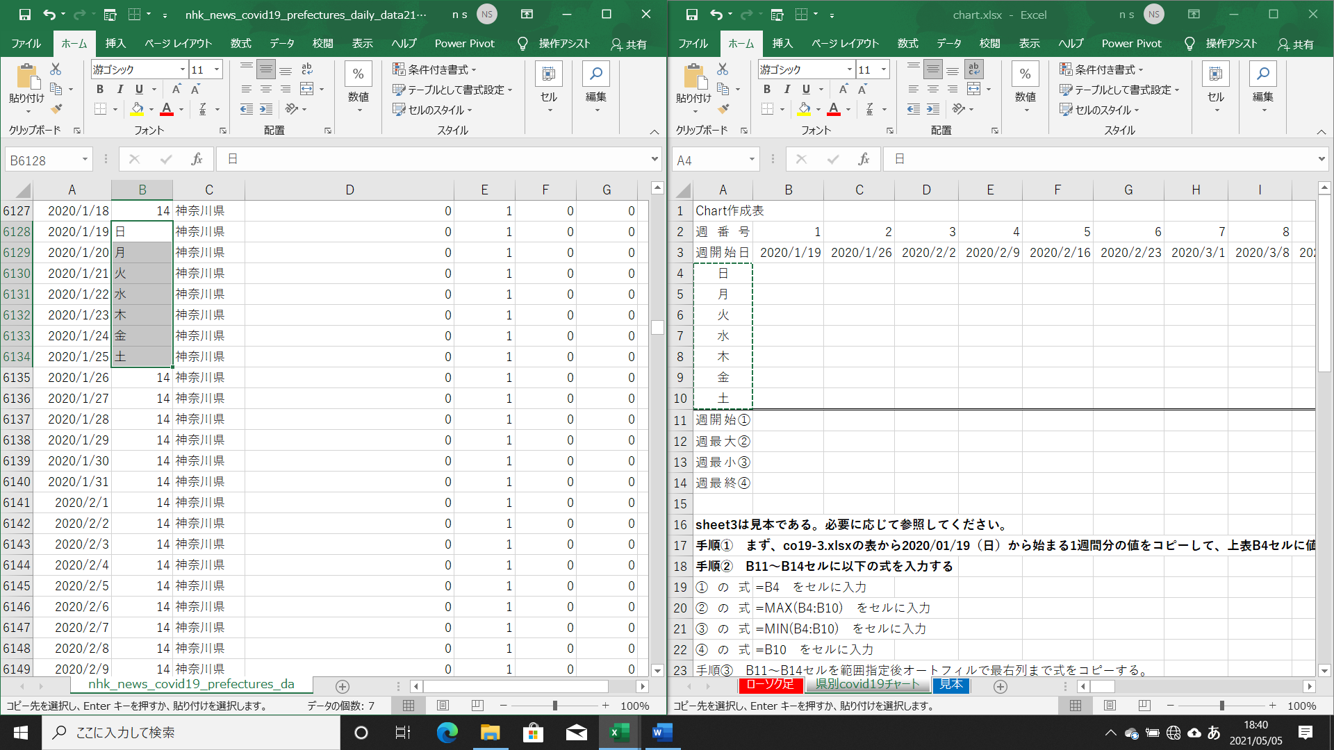
1/19/2020
1/26/2020
2/2/2020
2/9/2020
2/16/2020
2/23/2020
3/1/2020
3/8/2020
3/15/2020
3/22/2020
3/29/2020
4/5/2020
4/12/2020
4/19/2020
4/26/2020
5/3/2020
5/10/2020
5/17/2020
5/24/2020
5/31/2020
6/7/2020
6/14/2020
6/21/2020
6/28/2020
7/5/2020
7/12/2020
7/19/2020
7/26/2020
8/2/2020
8/9/2020
8/16/2020
8/23/2020
8/30/2020
9/6/2020
9/13/2020
9/20/2020
9/27/2020
10/4/2020
10/11/2020
10/18/2020
10/25/2020
11/1/2020
11/8/2020
11/15/2020
11/22/2020
11/29/2020
12/6/2020
12/13/2020
12/20/2020
12/27/2020
...

手順①b 元の表から各週ごとの新規発生数をコピーして分析シートに貼り付ける。これを67週2021/4/25の週まで実施する。
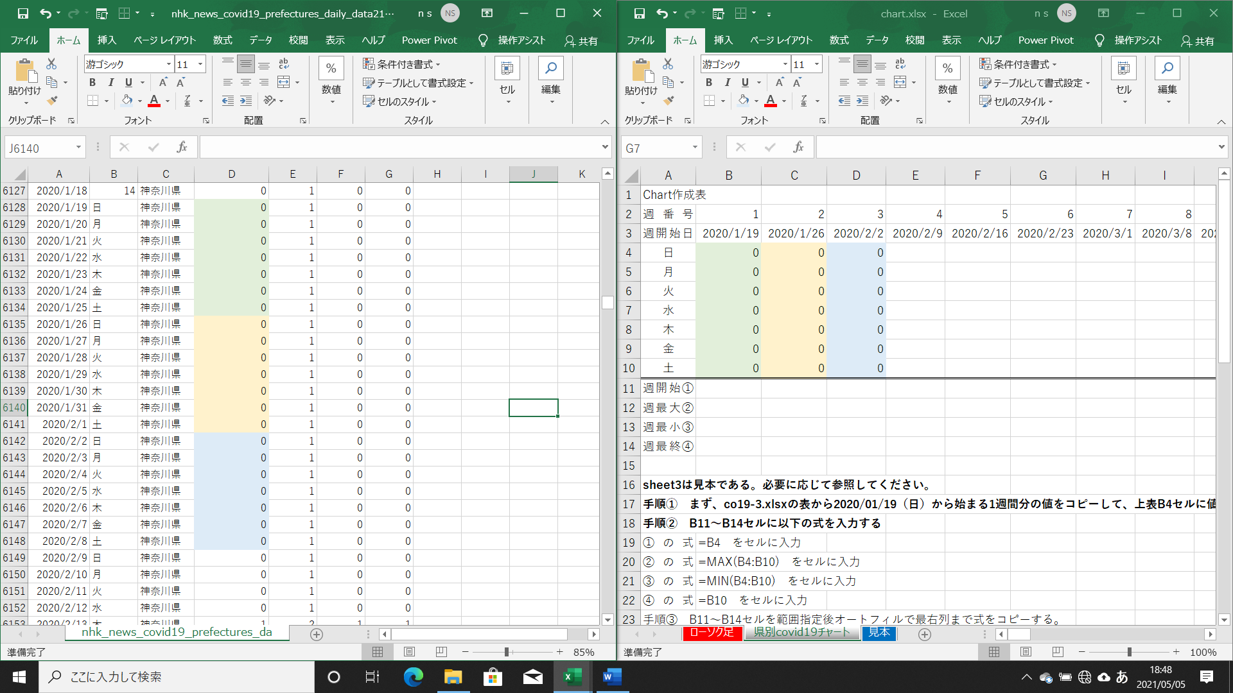

手順② B11～B14セルに以下の式を入力する
①の式 | =B4 をセルに入力
②の式 | =MAX(B4:B10) をセルに入力
③の式 | =MIN(B4:B10) をセルに入力
④の式 | =B10 をセルに入力
手順③ B11～B14セルを範囲指定後オートフィルで最右列まで式をコピーする。
手順④ B11～B14セル～BP11～BP14セルを範囲指定指定し、挿入➡グラフ➡全てのグラフ➡株価➡株価チャート選択

考察 ローソク足によるデータ分析から傾向を考えてください。「これが正解」はありません。

見本
見本
週番号 | 1 | 2 | 3 | 4 | 5 | 6 | 7 | 8 | 9 | 10 | 11 | 12 | 13 | 14 | 15 | 16 | 17 | 18 | 19 | 20 | 21 | 22 | 23 | 24 | 25 | 26 | 27 | 28 | 29 | 30 | 31 | 32 | 33 | 34 | 35 | 36 | 37 | 38 | 39 | 40 | 41 | 42 | 43 | 44 | 45 | 46 | 47 | 48 | 49 | 50 | 51 | 52 | 53 | 54 | 55 | 56 | 57 | 58 | 59 | 60 | 61 | 62 | 63 | 64 | 65 | 66 | 67 | 68 | 69 | 70 | 71
週開始日 | 2020-01-19 | 2020-01-26 | 2020-02-02 | 2020-02-09 | 2020-02-16 | 2020-02-23 | 2020-03-01 | 2020-03-08 | 2020-03-15 | 2020-03-22 | 2020-03-29 | 2020-04-05 | 2020-04-12 | 2020-04-19 | 2020-04-26 | 2020-05-03 | 2020-05-10 | 2020-05-17 | 2020-05-24 | 2020-05-31 | 2020-06-07 | 2020-06-14 | 2020-06-21 | 2020-06-28 | 2020-07-05 | 2020-07-12 | 2020-07-19 | 2020-07-26 | 2020-08-02 | 2020-08-09 | 2020-08-16 | 2020-08-23 | 2020-08-30 | 2020-09-06 | 2020-09-13 | 2020-09-20 | 2020-09-27 | 2020-10-04 | 2020-10-11 | 2020-10-18 | 2020-10-25 | 2020-11-01 | 2020-11-08 | 2020-11-15 | 2020-11-22 | 2020-11-29 | 2020-12-06 | 2020-12-13 | 2020-12-20 | 2020-12-27 | 2021-01-03 | 2021-01-10 | 2021-01-17 | 2021-01-24 | 2021-01-31 | 2021-02-07 | 2021-02-14 | 2021-02-21 | 2021-02-28 | 2021-03-07 | 2021-03-14 | 2021-03-21 | 2021-03-28 | 2021-04-04 | 2021-04-11 | 2021-04-18 | 2021-04-25 | 2021-05-02 | 2021-05-09 | 2021-05-16 | 2021-05-23
日 | 0 | 0 | 0 | 0 | 5 | 0 | 2 | 0 | 3 | 3 | 72 | 141 | 174 | 109 | 82 | 93 | 22 | 5 | 14 | 5 | 14 | 47 | 34 | 60 | 111 | 206 | 188 | 239 | 292 | 331 | 260 | 212 | 148 | 116 | 146 | 162 | 144 | 107 | 146 | 132 | 124 | 116 | 189 | 255 | 390 | 419 | 328 | 481 | 556 | 708 | 826 | 1510 | 1595 | 986 | 634 | 429 | 371 | 272 | 329 | 237 | 239 | 256 | 313 | 355 | 421 | 543 | 635
月 | 0 | 0 | 0 | 0 | 0 | 3 | 0 | 0 | 0 | 16 | 12 | 85 | 100 | 101 | 41 | 87 | 15 | 10 | 8 | 13 | 13 | 48 | 29 | 58 | 102 | 118 | 168 | 131 | 258 | 197 | 161 | 95 | 100 | 76 | 80 | 97 | 78 | 65 | 78 | 78 | 102 | 87 | 156 | 180 | 315 | 312 | 301 | 305 | 397 | 491 | 905 | 1252 | 1217 | 619 | 393 | 276 | 266 | 178 | 121 | 116 | 175 | 187 | 234 | 249 | 306 | 405 | 425
火 | 0 | 0 | 0 | 0 | 3 | 0 | 1 | 3 | 12 | 18 | 78 | 87 | 159 | 123 | 113 | 57 | 27 | 5 | 10 | 34 | 12 | 27 | 31 | 54 | 106 | 143 | 237 | 266 | 309 | 188 | 207 | 182 | 170 | 170 | 191 | 88 | 211 | 176 | 166 | 139 | 158 | 209 | 293 | 298 | 188 | 370 | 354 | 457 | 570 | 869 | 1315 | 1025 | 1253 | 1026 | 556 | 412 | 350 | 275 | 232 | 290 | 300 | 337 | 364 | 399 | 510 | 711 | 828
水 | 0 | 0 | 0 | 0 | 3 | 3 | 4 | 6 | 9 | 41 | 67 | 156 | 127 | 123 | 47 | 37 | 10 | 5 | 11 | 12 | 18 | 16 | 55 | 67 | 75 | 165 | 238 | 250 | 263 | 222 | 186 | 236 | 141 | 149 | 163 | 59 | 194 | 140 | 177 | 145 | 171 | 122 | 316 | 486 | 402 | 501 | 574 | 681 | 758 | 961 | 1640 | 1480 | 1286 | 976 | 676 | 491 | 378 | 213 | 316 | 340 | 409 | 420 | 414 | 555 | 591 | 843 | 925
木 | 0 | 1 | 0 | 1 | 0 | 1 | 8 | 2 | 7 | 46 | 98 | 183 | 151 | 134 | 59 | 23 | 30 | 11 | 15 | 28 | 22 | 41 | 48 | 107 | 224 | 286 | 366 | 367 | 360 | 206 | 339 | 250 | 211 | 276 | 171 | 193 | 234 | 248 | 284 | 185 | 220 | 269 | 392 | 531 | 482 | 532 | 601 | 822 | 895 | 1353 | 2520 | 1552 | 1485 | 1065 | 734 | 434 | 445 | 340 | 279 | 335 | 323 | 394 | 475 | 545 | 729 | 861 | 1027
金 | 1 | 0 | 0 | 2 | 3 | 0 | 6 | 2 | 11 | 40 | 92 | 199 | 206 | 170 | 165 | 39 | 9 | 3 | 21 | 20 | 25 | 35 | 54 | 124 | 243 | 293 | 260 | 462 | 461 | 389 | 258 | 226 | 136 | 187 | 220 | 195 | 196 | 203 | 183 | 186 | 203 | 242 | 374 | 522 | 570 | 459 | 596 | 664 | 890 | 793 | 2459 | 2044 | 1184 | 871 | 577 | 307 | 353 | 270 | 301 | 304 | 303 | 376 | 440 | 537 | 667 | 759 | 698
土 | 1 | 0 | 0 | 8 | 1 | 1 | 6 | 10 | 7 | 64 | 118 | 198 | 186 | 119 | 154 | 36 | 14 | 2 | 14 | 26 | 24 | 39 | 57 | 131 | 206 | 290 | 295 | 472 | 429 | 385 | 256 | 247 | 181 | 226 | 218 | 269 | 205 | 248 | 235 | 201 | 215 | 294 | 352 | 539 | 561 | 584 | 621 | 736 | 954 | 829 | 2332 | 1839 | 1079 | 770 | 639 | 369 | 327 | 337 | 293 | 330 | 342 | 430 | 446 | 570 | 759 | 876 | 1050
週開始 | 0 | 0 | 0 | 0 | 5 | 0 | 2 | 0 | 3 | 3 | 72 | 141 | 174 | 109 | 82 | 93 | 22 | 5 | 14 | 5 | 14 | 47 | 34 | 60 | 111 | 206 | 188 | 239 | 292 | 331 | 260 | 212 | 148 | 116 | 146 | 162 | 144 | 107 | 146 | 132 | 124 | 116 | 189 | 255 | 390 | 419 | 328 | 481 | 556 | 708 | 826 | 1510 | 1595 | 986 | 634 | 429 | 371 | 272 | 329 | 237 | 239 | 256 | 313 | 355 | 421 | 543 | 635
週最大 | 1 | 1 | 0 | 8 | 5 | 3 | 8 | 10 | 12 | 64 | 118 | 199 | 206 | 170 | 165 | 93 | 30 | 11 | 21 | 34 | 25 | 48 | 57 | 131 | 243 | 293 | 366 | 472 | 461 | 389 | 339 | 250 | 211 | 276 | 220 | 269 | 234 | 248 | 284 | 201 | 220 | 294 | 392 | 539 | 570 | 584 | 621 | 822 | 954 | 1353 | 2520 | 2044 | 1595 | 1065 | 734 | 491 | 445 | 340 | 329 | 340 | 409 | 430 | 475 | 570 | 759 | 876 | 1050
週最小 | 0 | 0 | 0 | 0 | 0 | 0 | 0 | 0 | 0 | 3 | 12 | 85 | 100 | 101 | 41 | 23 | 9 | 2 | 8 | 5 | 12 | 16 | 29 | 54 | 75 | 118 | 168 | 131 | 258 | 188 | 161 | 95 | 100 | 76 | 80 | 59 | 78 | 65 | 78 | 78 | 102 | 87 | 156 | 180 | 188 | 312 | 301 | 305 | 397 | 491 | 826 | 1025 | 1079 | 619 | 393 | 276 | 266 | 178 | 121 | 116 | 175 | 187 | 234 | 249 | 306 | 405 | 425
週最終 | 1 | 0 | 0 | 8 | 1 | 1 | 6 | 10 | 7 | 64 | 118 | 198 | 186 | 119 | 154 | 36 | 14 | 2 | 14 | 26 | 24 | 39 | 57 | 131 | 206 | 290 | 295 | 472 | 429 | 385 | 256 | 247 | 181 | 226 | 218 | 269 | 205 | 248 | 235 | 201 | 215 | 294 | 352 | 539 | 561 | 584 | 621 | 736 | 954 | 829 | 2332 | 1839 | 1079 | 770 | 639 | 369 | 327 | 337 | 293 | 330 | 342 | 430 | 446 | 570 | 759 | 876 | 1050

 | 週開始 | 週最大 | 週最小 | 週最終
1/19/2020 | 0 | 1 | 0 | 1
1/26/2020 | 0 | 1 | 0 | 0
2/2/2020 | 0 | 0 | 0 | 0
2/9/2020 | 0 | 8 | 0 | 8
2/16/2020 | 5 | 5 | 0 | 1
2/23/2020 | 0 | 3 | 0 | 1
3/1/2020 | 2 | 8 | 0 | 6
3/8/2020 | 0 | 10 | 0 | 10
3/15/2020 | 3 | 12 | 0 | 7
3/22/2020 | 3 | 64 | 3 | 64
3/29/2020 | 72 | 118 | 12 | 118
4/5/2020 | 141 | 199 | 85 | 198
4/12/2020 | 174 | 206 | 100 | 186
4/19/2020 | 109 | 170 | 101 | 119
4/26/2020 | 82 | 165 | 41 | 154
5/3/2020 | 93 | 93 | 23 | 36
5/10/2020 | 22 | 30 | 9 | 14
5/17/2020 | 5 | 11 | 2 | 2
5/24/2020 | 14 | 21 | 8 | 14
5/31/2020 | 5 | 34 | 5 | 26
6/7/2020 | 14 | 25 | 12 | 24
6/14/2020 | 47 | 48 | 16 | 39
6/21/2020 | 34 | 57 | 29 | 57
6/28/2020 | 60 | 131 | 54 | 131
7/5/2020 | 111 | 243 | 75 | 206
7/12/2020 | 206 | 293 | 118 | 290
7/19/2020 | 188 | 366 | 168 | 295
7/26/2020 | 239 | 472 | 131 | 472
8/2/2020 | 292 | 461 | 258 | 429
8/9/2020 | 331 | 389 | 188 | 385
8/16/2020 | 260 | 339 | 161 | 256
8/23/2020 | 212 | 250 | 95 | 247
8/30/2020 | 148 | 211 | 100 | 181
9/6/2020 | 116 | 276 | 76 | 226
9/13/2020 | 146 | 220 | 80 | 218
9/20/2020 | 162 | 269 | 59 | 269
9/27/2020 | 144 | 234 | 78 | 205
10/4/2020 | 107 | 248 | 65 | 248
10/11/2020 | 146 | 284 | 78 | 235
10/18/2020 | 132 | 201 | 78 | 201
10/25/2020 | 124 | 220 | 102 | 215
11/1/2020 | 116 | 294 | 87 | 294
11/8/2020 | 189 | 392 | 156 | 352
11/15/2020 | 255 | 539 | 180 | 539
11/22/2020 | 390 | 570 | 188 | 561
11/29/2020 | 419 | 584 | 312 | 584
12/6/2020 | 328 | 621 | 301 | 621
12/13/2020 | 481 | 822 | 305 | 736
12/20/2020 | 556 | 954 | 397 | 954
12/27/2020 | 708 | 1353 | 491 | 829
...

